Отчеты
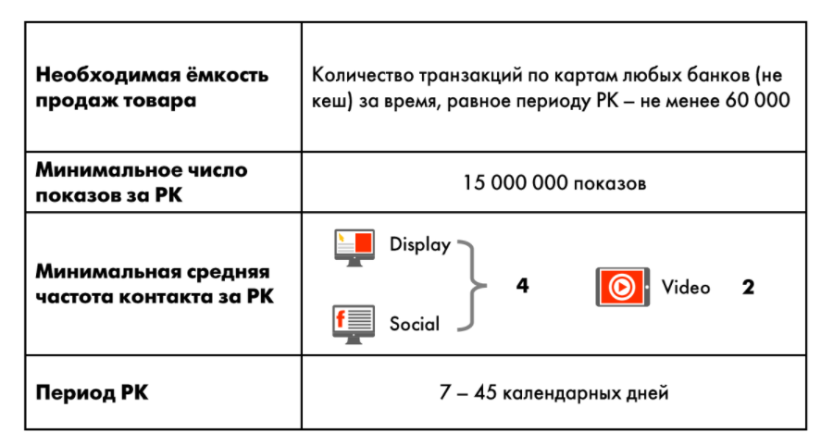
 |  | Отчеты и исследования

 | Заказчик | Игроник
 | Рекламодатель | РСХБ
 | Бренд | РСХБ
 | Рекламная кампания | Segmento // РСХБ // РСХБ_UP_2024
 | Посадочная страница

Название отчёта | Краткое описание | Условия предоставления | Срок подготовки* после завершения РК
Основной отчёт | KPI план-факт + разбивка по дням | По умолчанию | 3 рабочих дня

Название исследования | Краткое описание | Условия предоставления | Срок подготовки* после завершения РК
Brand Lift | Сравнение ответов основной и контрольной группы | - от 500 000 р. - видимый охват от 400 000 кук | 5 рабочих дней

*В случае заказа нескольких отчётов срок может быть продлен

**

Что нужно для старта
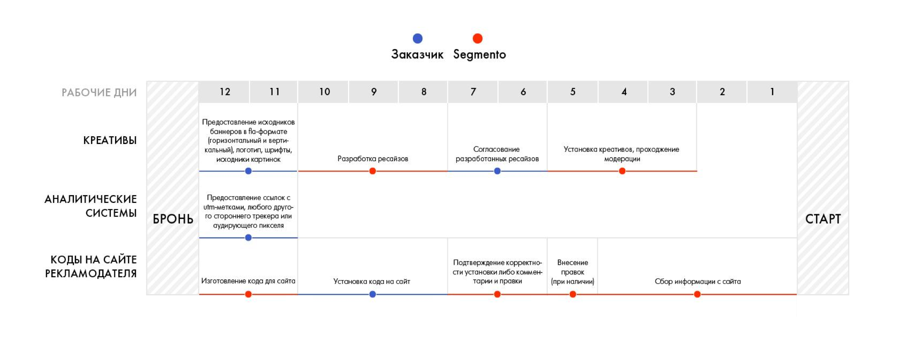
Что нужно для старта?

Заказчик | Игроник | ТТ для изготовления креативов ЗДЕСЬ
Рекламодатель | РСХБ
Бренд | РСХБ
Рекламная кампания | Segmento // РСХБ // РСХБ_UP_2024
Посадочная страница

